2022_02_data
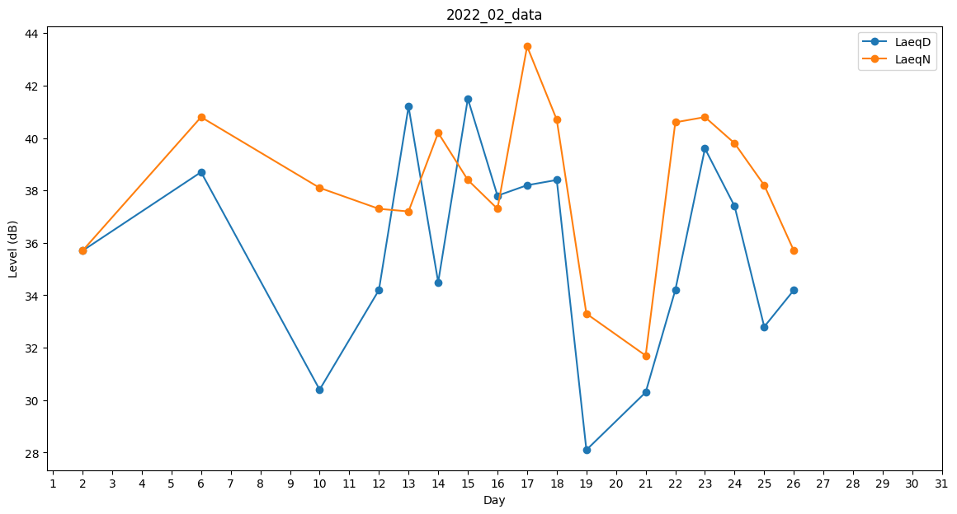
Day | LaeqD | LaeqN
1 | 0 | 41.6
2 | 35.7 | 35.7
3 | 0 | 33.9
4 | 0 | 39.9
5 | 41.4 | 0
6 | 38.7 | 40.8
7 | 0 | 31.7
8 | 0 | 40.8
9 | 0 | 36
10 | 30.4 | 38.1
11 | 0 | 0
12 | 34.2 | 37.3
13 | 41.2 | 37.2
14 | 34.5 | 40.2
15 | 41.5 | 38.4
16 | 37.8 | 37.3
17 | 38.2 | 43.5
18 | 38.4 | 40.7
19 | 28.1 | 33.3
20 | 0 | 42.7
21 | 30.3 | 31.7
22 | 34.2 | 40.6
23 | 39.6 | 40.8
24 | 37.4 | 39.8
25 | 32.8 | 38.2
26 | 34.2 | 35.7
27 | 0 | 35.6
28 | 34.5 | 0

